MT_G地图规划
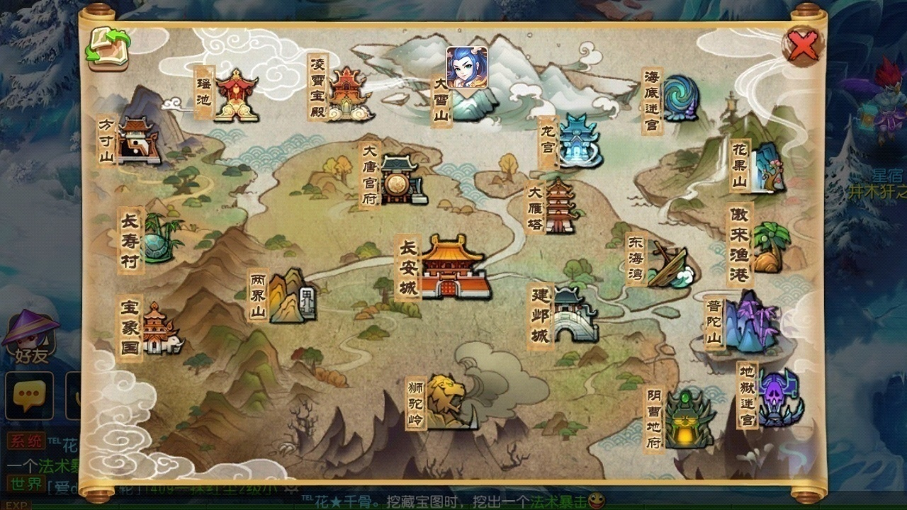
 | 梦幻 | 功能 | 对应MT-g | 类型 | 备注 |  | 场景布局：
1 | 方寸山 | 新手，方寸，物理，封印 | 圣骑-北郡修道院 | 门派
2 | 普陀山 | 新手，普陀，法术，治疗 | 牧师-丧钟镇 | 门派
3 | 狮驼岭 | 新手，狮驼，物理，群攻 | 猎人-森金村 | 门派
4 | 阴曹地府 | 新手，地府，法术，辅助 | 小D-月光林地 | 门派
5 | 大唐官府 | 新手，大唐，物理，单体 | 战士-血蹄村 | 门派
6 | 龙宫 | 新手，龙宫，法术，群体 | 法师-逐日岛 | 门派
 |  | 新手 | 盗贼—军情七处 | 门派
 |  | 新手 | 萨满—血蹄村 | 门派
 |  | 新手 | 术士—幽暗城 | 门派
7 | 长安城 | 主城，活动，红尘支线，各种功能 | 达拉然 | 城池
8 | 建邺城 | 副城，剧情 | 奥格瑞玛 | 城池
9 | 长寿村 | 小型城镇，前尘旧梦 | 暴风城 | 城镇
10 | 宝象国 | 小型城镇，剧情 | 银月城 | 城镇
11 | 傲来渔港 | 小型城镇，剧情 | 加基森 | 城镇
12 | 凌霄宝殿 | 小型城镇，剧情 | 风暴要塞 | 城镇 | 拉出地图外
13 | 两界山 | 野外，剧情 | 暮色森林 | 野外
14 | 大雪山 | 野外，剧情 | 银松森林 | 野外
15 | 东海湾 | 野外，剧情 | 十字路口 | 野外
16 | 花果山 | 野外，剧情 | 阿拉希高地 | 野外
17 |  |  | 剃刀沼泽 | 野外
 |  |  | 帮派 | 帮派
18 | 大雁塔 | 1级迷宫 | 哀嚎洞穴 | 战斗场景 | 暗雷战斗场景占用4个世界地图按钮 | 暗雷场景1
19 | 海底迷宫 | 2级迷宫 | 死亡矿井 | 战斗场景
20 | 地狱迷宫 | 3级迷宫 | 影牙城堡 | 战斗场景
21 | 瑶池 | 4级迷宫 | 通灵学院 | 战斗场景 |  | 暗雷场景2
 |  |  | 血色修道院 | 战斗场景
 |  |  | 玛拉顿 | 战斗场景
 |  |  | 厄运之锤 | 战斗场景 |  | 暗雷场景3
 |  |  | 阿塔沙克神庙 | 战斗场景
 |  |  | 黑石深渊 | 战斗场景 |  | 暗雷场景4
 |  |  | 斯坦索姆 | 战斗场景

场景说明： | 地图分布在一整张大陆上，四周会零星的分布一些小板块陆地。

样式色调参考图：

